身長と年齢
■ COUNT(範囲)
度数
■ AVERAGE(範囲)
平均
■ MEDIAN(範囲）
中央値
■ MODE(範囲）
最頻値
■ MAX(範囲）
最大値
■ MIN（範囲）
最小値
■ VARP（範囲）
分散
■ STDEVP（範囲）
標準偏差
■ VAR（範囲）
不偏分散
■ STDEV（範囲）
標準偏差
氏名 | グループ | 身長 | 年齢 | 生年月日 | 身長の偏差値 | 年齢の偏差値
安倍なつみ | モーニング娘。 | 152 | 33 | 1981-08-10 |  |  | 基本統計量
飯窪春菜 | モーニング娘。 | 160 | 19 | 1994-11-07 |  |  |  | 身長 | 年齢
飯田圭織 | モーニング娘。 | 167 | 33 | 1981-08-08 |  |  | 平均値
生田衣梨奈 | モーニング娘。 | 157 | 17 | 1997-07-07 |  |  | 中央値
石川梨華 | モーニング娘。 | 155 | 29 | 1985-01-19 |  |  | 最頻値
石黒彩 | モーニング娘。 | 160 | 36 | 1978-05-12 |  |  | 最大値
石田亜佑美 | モーニング娘。 | 150 | 17 | 1997-01-07 |  |  | 最小値
市井紗耶香 | モーニング娘。 | 158 | 30 | 1983-12-31 |  |  | 範囲
小川麻琴 | モーニング娘。 | 156 | 26 | 1987-10-29 |  |  | 分散
小田さくら | モーニング娘。 | 152 | 15 | 1999-03-12 |  |  | 標準偏差
加護亜依 | モーニング娘。 | 155 | 26 | 1988-02-07 |  |  | 不偏分散
亀井絵里 | モーニング娘。 | 156 | 25 | 1988-12-23 |  |  | 標準偏差2
久住小春 | モーニング娘。 | 166 | 22 | 1992-07-15 |  |  | 度数
工藤遙 | モーニング娘。 | 158 | 14 | 1999-10-27
後藤真希 | モーニング娘。 | 159 | 29 | 1985-06-19
右のデータはある女性グループの身長と年齢のデータである。
・このデータにおける身長と年齢の基本統計量を各々求めよ。
・身長、年齢各々の「偏差値」を算出せよ。
・身長、年齢ともに適当な区切り幅で区切ったヒストグラムを作成せよ。
紺野あさ美 | モーニング娘。 | 156 | 27 | 1987-05-07
佐藤優樹 | モーニング娘。 | 155 | 15 | 1999-05-07
鞘師里保 | モーニング娘。 | 155 | 16 | 1998-05-28
鈴木香音 | モーニング娘。 | 155 | 16 | 1998-08-05
高橋愛 | モーニング娘。 | 153 | 28 | 1986-09-14
田中れいな | モーニング娘。 | 152 | 24 | 1989-11-11
銭琳 | モーニング娘。 | 153 | 23 | 1991-03-11
辻希美 | モーニング娘。 | 153 | 27 | 1987-06-17
中澤裕子 | モーニング娘。 | 158 | 41 | 1973-06-19
新垣里沙 | モーニング娘。 | 154 | 25 | 1988-10-20
福田明日香 | モーニング娘。 | 149 | 29 | 1984-12-17
譜久村聖 | モーニング娘。 | 165 | 17 | 1996-10-30
藤本美貴 | モーニング娘。 | 156 | 29 | 1985-02-26
道重さゆみ | モーニング娘。 | 163 | 25 | 1989-07-13
光井愛佳 | モーニング娘。 | 155 | 21 | 1993-01-12
矢口真里 | モーニング娘。 | 145 | 31 | 1983-01-20
保田圭 | モーニング娘。 | 157 | 33 | 1980-12-06
吉澤ひとみ | モーニング娘。 | 164 | 29 | 1985-04-12
李純 | モーニング娘。 | 168 | 26 | 1988-01-11
梅田えりか | ℃-ute | 170 | 23 | 1991-05-24
矢島舞美 | ℃-ute | 166 | 22 | 1992-02-07
鈴木愛理 | ℃-ute | 161 | 20 | 1994-04-12
萩原 舞 | ℃-ute | 158 | 18 | 1996-02-07
有原栞菜 | ℃-ute | 155 | 21 | 1993-06-15
中島早貴 | ℃-ute | 155 | 20 | 1994-02-05
村上 愛 | ℃-ute | 152 | 22 | 1992-06-06
岡井千聖 | ℃-ute | 152 | 20 | 1994-06-21
熊井友理奈 | Berryz工房 | 176 | 21 | 1993-08-03
須藤茉麻 | Berryz工房 | 166 | 22 | 1992-07-03
徳永千奈美 | Berryz工房 | 164 | 22 | 1992-05-22
菅谷梨沙子 | Berryz工房 | 161 | 20 | 1994-04-04
夏焼雅 | Berryz工房 | 159 | 22 | 1992-08-25
清水佐紀 | Berryz工房 | 153 | 22 | 1991-11-22
嗣永桃子 | Berryz工房 | 150 | 22 | 1992-03-06
和田彩花 | スマイレージ | 162 | 20 | 1994-08-01
前田憂佳 | スマイレージ | 159 | 19 | 1994-12-28
中西香菜 | スマイレージ | 159 | 17 | 1997-06-04
勝田里奈 | スマイレージ | 159 | 16 | 1998-04-06
田村芽実 | スマイレージ | 156 | 15 | 1998-10-30
福田花音 | スマイレージ | 155 | 19 | 1995-03-12
小川紗季 | スマイレージ | 153 | 17 | 1996-11-18
竹内朱莉 | スマイレージ | 151 | 16 | 1997-11-23
小数賀芙由香 | スマイレージ | 148 | 16 | 1997-11-19
宮崎由加 | Juice=Juice | 160 | 20 | 1994-04-02
金澤朋子 | Juice=Juice | 161 | 19 | 1995-07-02
高木紗友希 | Juice=Juice | 156 | 17 | 1997-04-21
宮本佳林 | Juice=Juice | 154 | 15 | 1998-12-01
植村あかり | Juice=Juice | 163 | 15 | 1998-12-30

2011年貯蓄額
貯蓄額 | 世帯数（比率） | 平均値 | 16,640,000
200万未満 | 17.4% | 中央値 | 9,910,000
400万未満 | 10.4%
600万未満 | 9.4%
800万未満 | 8.0%
1000万未満 | 6.8%
1200万未満 | 5.9%
1400万未満 | 4.7%
1600万未満 | 4.1%
1800万未満 | 3.6%
20０0万未満 | 2.4%
2500万未満 | 6.2%
3000万未満 | 4.8%
4000万未満 | 6.0%
それ以上 | 10.2%

2011年貯蓄現在高階級別世帯分布（二人以上の世帯）

昼定食
商品名 | 価格 | 平均値
ハンバーグ定食 | 700 | 中央値
和風懐石御前 | 1200
鰻重 | 1500
カレーライス | 700
京風ラーメン | 600
あなたは滋賀電鉄大津駅デパート地下に新たな店舗の出店を計画している店の企画担当者である。このデパート地下の食堂には21店舗の食堂がある。各店舗の昼時のランチメニューとして一番人気のあるメニューとその価格を示したのが表である。このデータを参考にして、新食堂のランチメニューの価格を決定したい。
豚骨ラーメン | 500
中華弁当 | 800
豚キムチ定食 | 600
豚のショウガ焼き定食 | 700
カツ丼 | 500
ミックスフライ定食 | 900
パスタ定食 | 1000
フカの姿煮定食 | 1000000
鉄火丼 | 1200
餃子定食 | 600
串カツ定食 | 800
札幌ラーメン | 600
BLTセット | 700
ピザセット | 700
豚の塩焼き定食 | 800
ゴーヤチャンプルー定食 | 700

箱ひげ図
モーニング娘。 | ℃-ute | Berryz工房 | スマイレージ | Juice=Juice |  | モーニング娘。 | ℃-ute | Berryz工房 | スマイレージ | Juice=Juice
152 | 170 | 176 | 162 | 160 | 平均値
160 | 166 | 166 | 159 | 161 | 最頻値
167 | 161 | 164 | 159 | 156 | 範囲
157 | 158 | 161 | 159 | 154 | 分散
155 | 155 | 159 | 156 | 163 | 標準偏差
160 | 155 | 153 | 155 |  | 度数
150 | 152 | 150 | 153 |  | 最大値
158 | 152 |  | 151 |  | 75%
156 |  |  | 148 |  | 中央値
152 |  |  |  |  | 25%
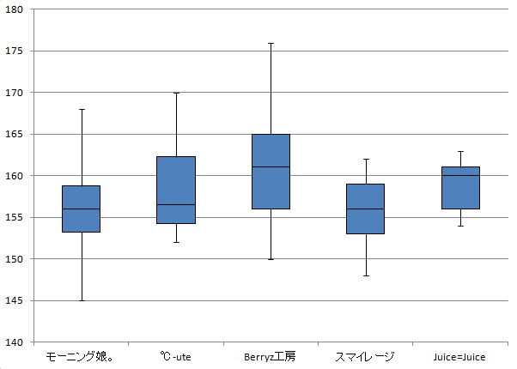
155 |  |  |  |  | 最小値
156
166 |  |  |  |  | 最大値-75% |  |  |  |  |  | 「誤差範囲」
158 |  |  |  |  | 75%-中央値 |  |  |  |  |  | 青
159 |  |  |  |  | 中央値-25% |  |  |  |  |  | 赤
156 |  |  |  |  | 25% |  |  |  |  |  | 薄緑
155 |  |  |  |  | 25%-最小値 |  |  |  |  |  | 「誤差範囲」
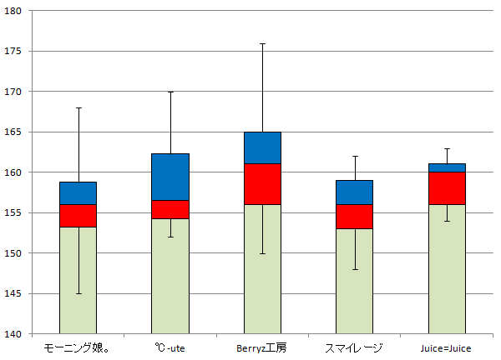
155
155
153
152
153
153
158
154
149
165
156
163
155
145
157
164
168

製品管理
No | 重量
1 | 2.76
2 | 2.74
3 | 2.75
4 | 2.72
5 | 2.71
6 | 2.75
7 | 2.75
8 | 2.76
9 | 2.76
10 | 2.77
11 | 2.77
右のデータはある工場で生産されたノートパソコンの重量を40台記録したものである。
基本統計量を求めよ。
ヒストグラムを適当な区切り幅で作成し、「はずれ値」の有無を確認せよ。
12 | 2.76
13 | 2.75
14 | 2.76
15 | 2.77
16 | 2.77
17 | 2.78
18 | 2.77
19 | 2.73
20 | 2.73
21 | 2.74
22 | 2.74
23 | 2.58
24 | 2.79
25 | 2.73
26 | 2.78
27 | 2.78
28 | 2.79
29 | 2.79
30 | 2.79
31 | 2.78
32 | 2.77
33 | 2.77
34 | 2.78
35 | 2.8
36 | 2.82
37 | 2.72
38 | 2.8
39 | 2.81
40 | 2.83

